상품제안서
에비앙 스파클링 워터 750ml | 상품코드: S41314

 |  |  |  |  |  |  | 02-713-8555 | www.synergygift.co.kr
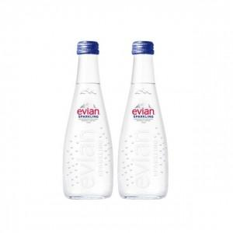

【상세/제작정보】 | <p><span style="font-size: 14pt;">※ 12개 단위로 주문 가능합니다.</span></p>

【인쇄/포장옵션】 | DTF필름전사 / 12개입 OPP

【공급단가】 | 수량 | 24~ | 60~ | 120~ | 360~ | 600~
*VAT별도 | 단가 | 6,230원 | 5,910원 | 5,730원 | 5,540원 | 5,310원

【상품 URL】 | https://www.synergygift.co.kr:443/src/goods_detail.php?gdno=41314

